Sheet1
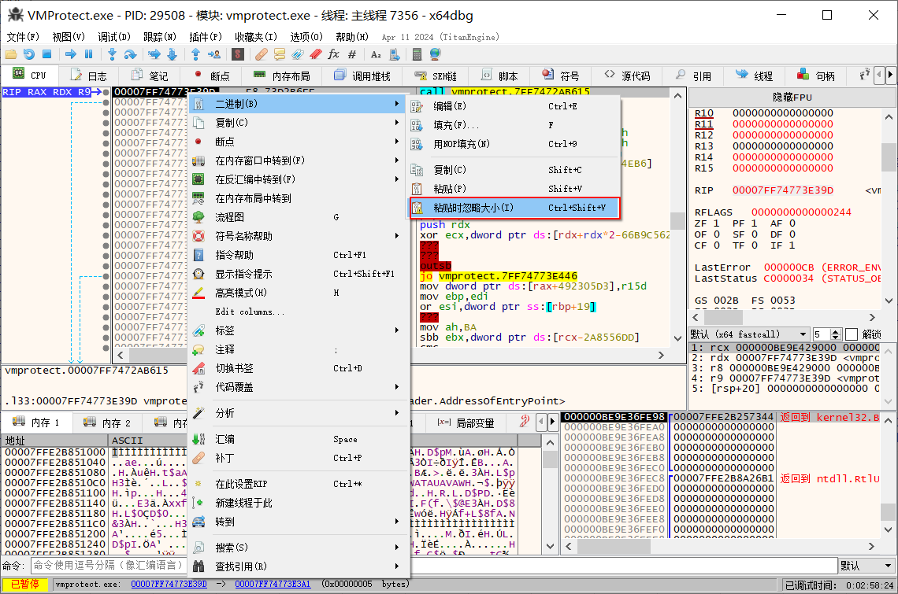
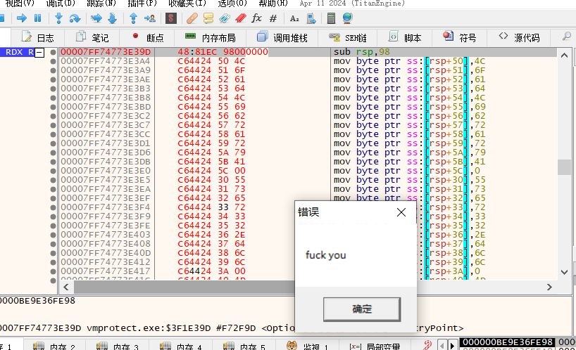
06 扣下代码段插入调试进程中

1、将前面编写的程序中 可执行的代码段，保存到文件

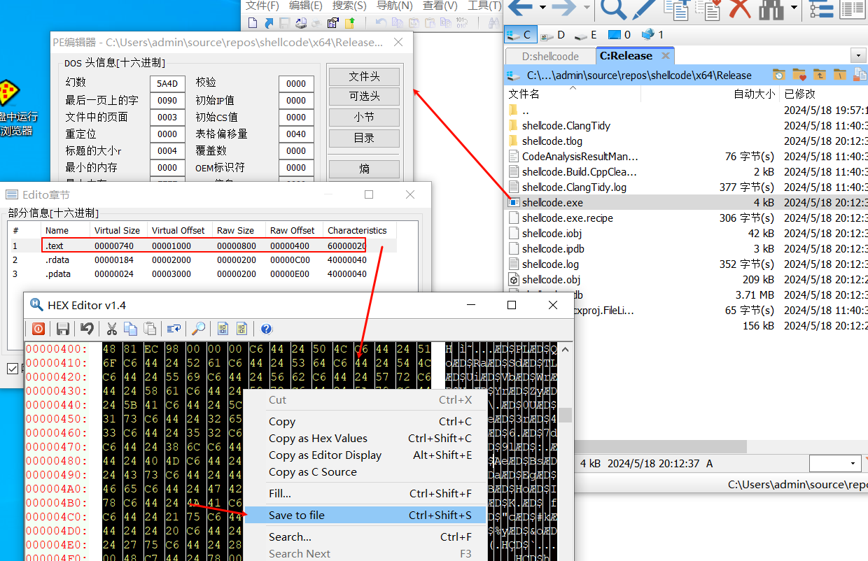

2、二进制查看器将其打开，全选并复制

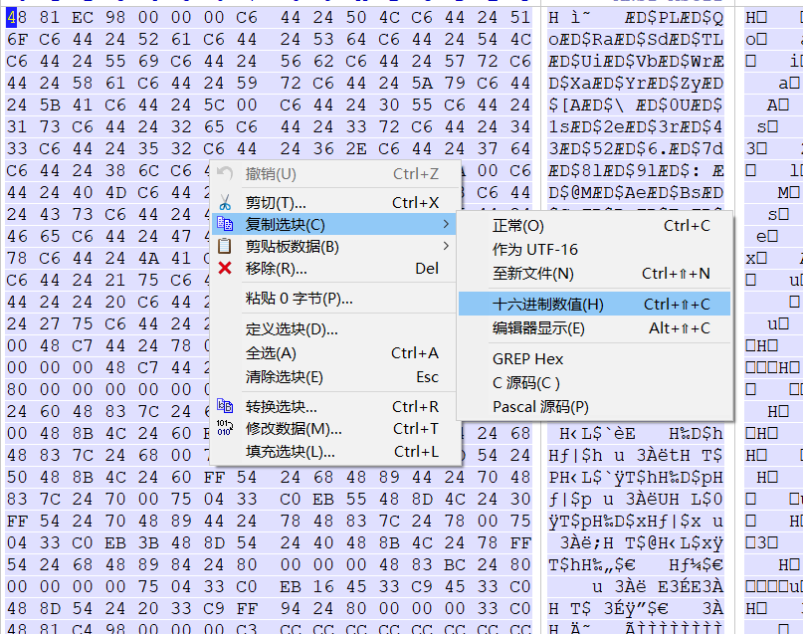

3、打开一个x64dbg (进程64位对应64位的shellcode)
运行至用户模块
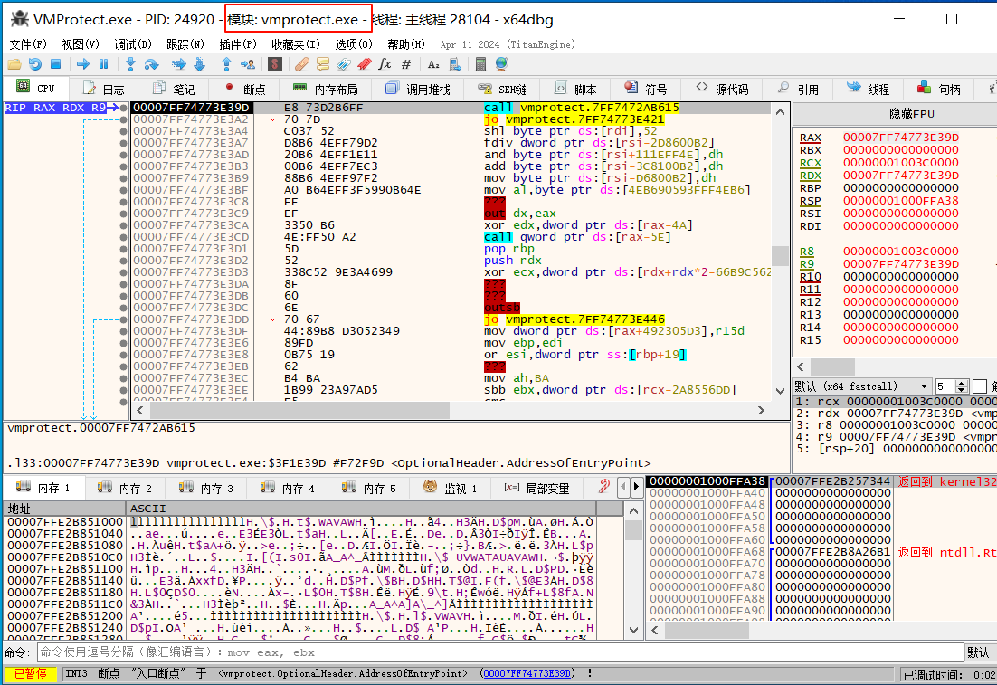

将代码段全部插入到进程中，运行即可

